OBRADOR & CENTRAL 23-28-Oct
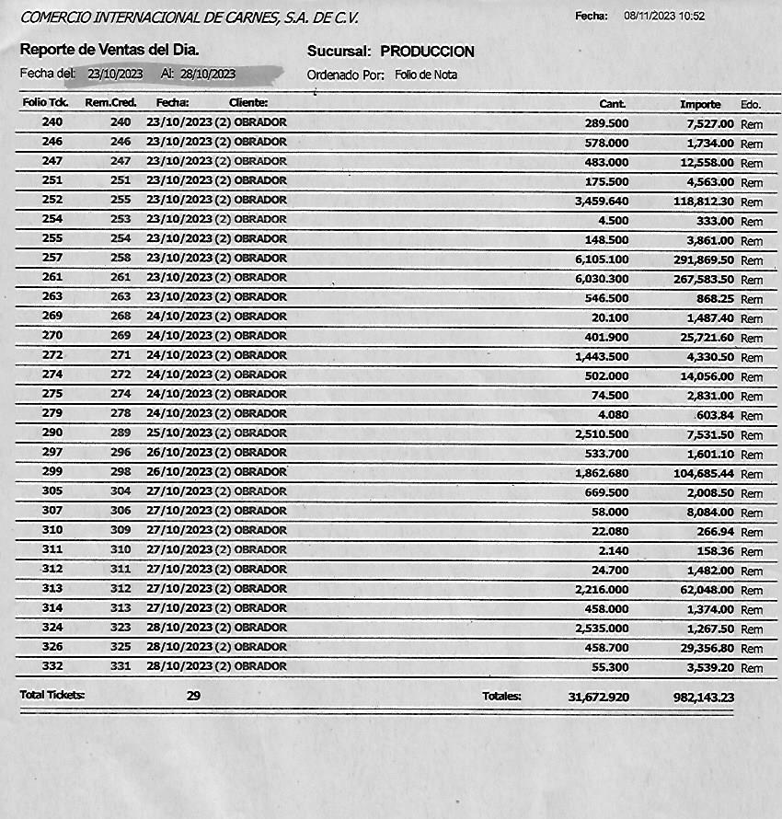
 | SALIDAS OBRADOR CENTRAL
 | FECHA | NOTA FISICA | # SISTEMA | IMPORTE
1 | 23-Oct-23 | 0272 M | M-273 | $22,751.10
2 | 23-Oct-23 | 0273 M | M-274 | $70,164.84
3 | 23-Oct-23 | 0274 M | M-275 | $20,764.40
4 | 23-Oct-23 | 275 M | M-276 | $18,512.50
5 | 23-Oct-23 | 276 M | M-277 | $5,100.80
6 | 21-Oct-23 | 277 M | M-267 | $6,076.20
7 | 23-Oct-23 | 278 M | M-278 | $2,436.00
8 | 23-Oct-23 | 279 M | M-279 | $9,656.00
9 | 23-Oct-23 | 280 M | M-280 | $48,937.40
10 | 24-Oct-23 | 281 M | M-281 | $67,869.60
11 | 24-Oct-23 | 282 M | M-282 | $15,440.00
12 | 24-Oct-23 | 283 M | M-284 | $26,845.20
13 | 24-Oct-23 | 284 M | M-285 | $606.00
14 | 25-Oct-23 | 285 M | M-287 | $55,687.50
15 | 25-Oct-23 | 286 M | M-288 | $10,019.60
16 | 25-Oct-23 | 287 M | M-289 | $134,020.36
17 | 25-Oct-23 | 288 M | M-290 | $6,188.00
18 | 24-Oct-23 | 289 M | M-289 | $-
19 | 25-Oct-23 | 290 M | M-290 | $-
20 | 26-Oct-23 | 291 M | M-291 | $124,407.50
21 | 26-Oct-23 | 292 M | M-292 | $10,456.44
22 | 26-Oct-23 | 293 M | M-293 | $345.00
23 | 26-Oct-23 | 294 M | M-294 | $45,834.70
24 | 26-Oct-23 | 295 M | M-296 | $7,125.00
25 | 26-Oct-23 | 296 M | M-295 | $55,137.90
26 | 27-Oct-23 | 297 M | M-297 | $37,652.40
27 | 27-Oct-23 | 298 M | M-298 | $48,202.54
28 | 27-Oct-23 | 299 M | M-299 | $5,609.20
29 | 27-Oct-23 | 300 M | M-300 | $43,436.80
30 | 28-Oct-23 | 301 M | M-301 | $199,527.80
31 | 28-Oct-23 | 302 M | M-302 | $29,534.10
32 | 28-Oct-23 | 303 M | M-303 | $1,734.40
33 | 28-Oct-23 | 304 M | M-304 | $17,967.20
34 | 28-Oct-23 | 305 M | M-305 | $640.00
35 | 28-Oct-23 | 306 M | M-306 | $7,296.00
36 | 28-Oct-23 | 307 M | M-307 | $17,830.30
37 | 28-Oct-23 | 308 M | M-308 | $1,211.40
38 | 28-Oct-23 | 309 M | M-309 | $20,743.60

 |  | TOTAL |  | $1,195,767.78

 |  |  |  | SEMANA DEL 23-28 OCTUBRE | DIFERENCIA QUE PAGARA CENTRAL | $213,624.55

OBRADOR & CENTRAL 30-04-Nov
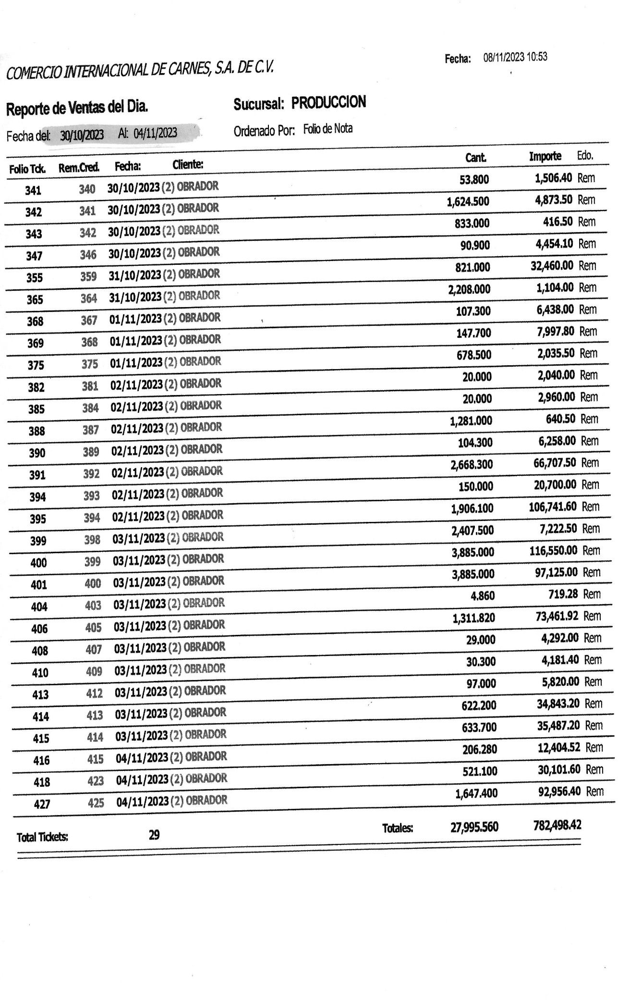
 | SALIDAS OBRADOR CENTRAL
 | FECHA | NOTA FISICA | # SISTEMA | IMPORTE
1 | 30-Oct-23 | 0310 M | M-310 | $33,725.30
2 | 30-Oct-23 | 0311 M | M-311 | $103,996.16
3 | 30-Oct-23 | 0312 M | M-312 | $24,177.00
4 | 31-Oct-23 | 313 M | M-313 | $55,618.56
5 | 31-Oct-23 | 314 M | M-314 | $108,098.90
6 | 31-Oct-23 | 315 M | M-315 | $15,515.00
7 | 31-Oct-23 | 316 M | M-316 | $17,370.60
8 | 31-Oct-23 | 317 M | M-317 | $11,387.20
9 | 31-Oct-23 | 318 M | M-318 | $7,097.00
10 | 1-Nov-23 | 319 M | M-319 | $46,395.20
11 | 1-Nov-23 | 320 M | M-320 | $1,867.60
12 | 1-Nov-23 | 321 M | M-321 | $141,032.62
13 | 1-Nov-23 | 322 M | M-322 | $2,000.00
14 | 2-Nov-23 | 323 M | M-323 | $79,415.02
15 | 2-Nov-23 | 324 M | M-325 | $72,876.50
16 | 3-Nov-23 | 325 M | M-326 | $129,722.20
17 | 2-Nov-23 | 326 M | M-324 | $64,064.00
18 | 3-Nov-23 | 327 M | M-327 | $173,767.00
19 | 3-Nov-23 | 328 M | M-328 | $79,922.80
20 | 3-Nov-23 | 329 M | M-329 | $18,180.00
21 | 3-Nov-23 | 330 M | M-330 | $11,479.00
22 | 4-Nov-23 | 331 M | M-331 | $55,286.60
23 | 4-Nov-23 | 332 M | M-332 | $112,312.00
24 | 4-Nov-23 | 333 M | M- | $11,050.70
25 | 4-Nov-23 | 334 M | M-334 | $59,975.60
26 | 4-Nov-23 | 335 M | M-335 | $56,109.90
27 | 4-Nov-23 | 336 M | M-336 | $8,075.00
 |  |  |  | $-
 |  | TOTAL |  | $1,500,517.46

 | DIFERENCIA QUE PAGARA CENTRAL |  | $718,019.04

 |  |  | SEMANA DEL 30-04-Nov-23

